상품제안서
아리랑 로트자개 USB+자개 볼펜 2종세트(4GB~128GB) | 상품코드: F25491

 |  |  |  |  |  |  | 02-412-0044 | www.easy1.co.kr
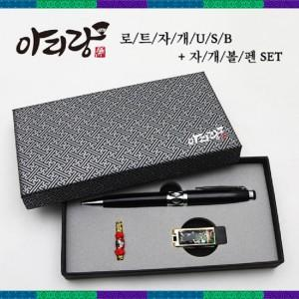

【상세/제작정보】

【인쇄/포장옵션】 | 레이저 / 싸바리케이스

【공급단가】 | 수량 | 100~ | 300~ | 500~ | 1,000~ | 3,000~
*VAT별도 | 4GB | 18,000원 | 17,700원 | 17,250원 | 16,950원 | 16,500원
 | 8GB | 18,600원 | 18,290원 | 17,820원 | 17,510원 | 17,050원
 | 16GB | 23,400원 | 23,010원 | 22,420원 | 22,030원 | 21,450원
 | 32GB | 28,200원 | 27,730원 | 27,020원 | 26,550원 | 25,850원

【상품 URL】 | https://easy1.co.kr:443/src/goods_detail.php?gdno=25491

